상품제안서
모담 제작형 아크릴 키링 AKR-5070 | 상품코드: F25987

 |  |  |  |  |  |  | 02-412-0044 | www.easy1.co.kr
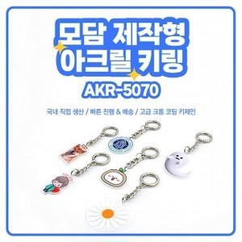

【상세/제작정보】 | <p><span style="font-size: 12pt;"><b>* 2T/단면 기준</b></span></p><p><span style="font-size: 12pt;"><b>&nbsp; 3T/단면 350원</b></span></p><p><span style="font-size: 12pt;"><b>&nbsp; 5T/단면 700원</b></span></p><p><span style="font-size: 12pt;"><b>&nbsp; 2T/양면 500원</b></span></p><p><span style="font-size: 12pt;"><b>&nbsp; 3T/양면 850원</b></span></p><p><span style="font-size: 12pt;"><b>&nbsp; 5T/양면 1200원</b></span></p><p><span style="font-size: 12pt;"><b>* 배송비- 한박스 300개/3000원</b></span></p><p><b><br></b></p><p><span style="font-size: 12pt;"><b>*** 상기금액은 모두 부가세별도 입니다</b></span></p><p>&nbsp;</p>

【인쇄/포장옵션】 | 풀칼라 / OPP(비닐)

【공급단가】 | 수량 | 300~ | 500~ | 1,000~ | 3,000~ | 5,000~
*VAT별도 | 단면인쇄 | 2,040원 | 2,000원 | 1,950원 | 1,920원 | 1,870원

【상품 URL】 | https://dev.easy1.co.kr:443/src/goods_detail.php?gdno=25987

